Detalhamento_Avarias
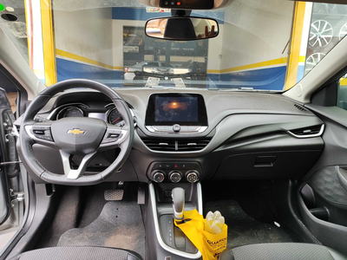
Detalhamento da Cobrança

Cliente | xxxx
Contrato: | xxxx

Placa: | UAI8J51 |  | VALOR TOTAL
Modelo: | ONIX PLUS LTZ 1.0 12V TURBO FLEX 4P C/AR - AUTOMÁTICO |  | R$1,060.00
Cor: | PRATA SHARK

1 | Reparo peça plástica do para-choque dianteiro | Valor | R$270.00
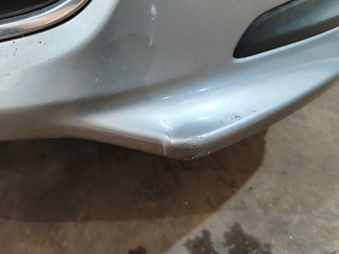

2 | Reparo moldura plástica do para-choque dianteiro esquerdo | Valor | R$220.00
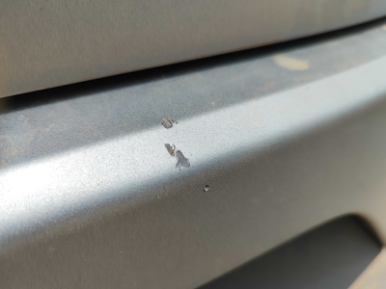

3 | Pintura para-choque traseiro |  | R$320.00
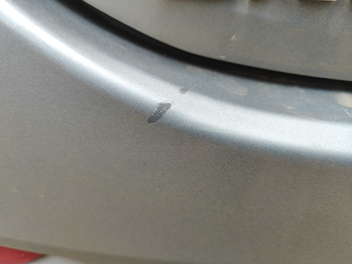

4 | Serviço higienização Interna |  | R$250.00

